Tabele zbiorcze
PZPM na podstawie danych CEP |  |  |  |  |  | 2021-04-09
 |  |  |  |  |  | sztuki
PIERWSZE REJESTRACJE NOWYCH PRZYCZEP I NACZEP* w tym przyczepy lekkie
 | 2021 Mar | 2020 Mar | % zmiana r/r | 2021 Sty - Mar | 2020 Sty - Mar | % zmiana r/r
PRZYCZEPY | 8,319 | 3,650 | 127.9% | 17,735 | 12,382 | 43.2%
przyczepy ciężarowe | 1,404 | 624 | 125.0% | 3,349 | 2,216 | 51.1%
przyczepy specjalne | 247 | 96 | 157.3% | 499 | 304 | 64.1%
przyczepy lekkie | 5,993 | 2,539 | 136.0% | 12,392 | 8,434 | 46.9%
przyczepy ciężarowe rolnicze | 675 | 391 | 72.6% | 1,495 | 1,428 | 4.7%
przyczepy inne | - | - |  | - | -
NACZEPY | 2,870 | 1,045 | 174.6% | 6,407 | 3,658 | 75.2%
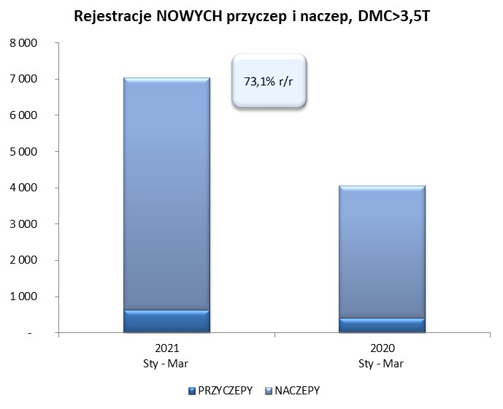
naczepy ciężarowe | 2,870 | 1,045 | 174.6% | 6,404 | 3,656 | 75.2%
naczepy specjalne | - | - |  | 3 | 2 | 50.0%
RAZEM PRZYCZEPY I NACZEPY | 11,189 | 4,695 | 138.3% | 24,142 | 16,040 | 50.5%
*/ bez rejestracji czasowych
Źródło: analizy PZPM na podstawie CEP
Source: PZPM analysis based on Central Register of Vehicles

 |  |  |  |  |  | sztuki
PIERWSZE REJESTRACJE NOWYCH, PRZYCZEP I NACZEP*, DMC>3.5T
 | 2021 Mar | 2020 Mar | % zmiana r/r | 2021 Sty - Mar | 2020 Sty - Mar | % zmiana r/r
PRZYCZEPY, DMC>3.5T | 276 | 161 | 71.4% | 636 | 410 | 55.1%
PRZYCZEPY CIĘŻAROWE | 275 | 161 | 70.8% | 630 | 403 | 56.3%
PRZYCZEPY SPECJALNE | 1 | - |  | 6 | 7 | -14.3%
NACZEPY, DMC>3.5T | 2,867 | 1,045 | 174.4% | 6,401 | 3,655 | 75.1%
NACZEPY CIĘŻAROWE | 2,867 | 1,045 | 174.4% | 6,399 | 3,653 | 75.2%
NACZEPY SPECJALNE | - | - |  | 2 | 2 | 0.0%
RAZEM NACZEPY I PRZYCZEPY | 3,143 | 1,206 | 160.6% | 7,037 | 4,065 | 73.1%
*/ bez rejestracji czasowych
Źródło: analizy PZPM na podstawie CEP
Source: PZPM analysis based on Central Register of Vehicles

Ranking PiN_DMC>3,5T
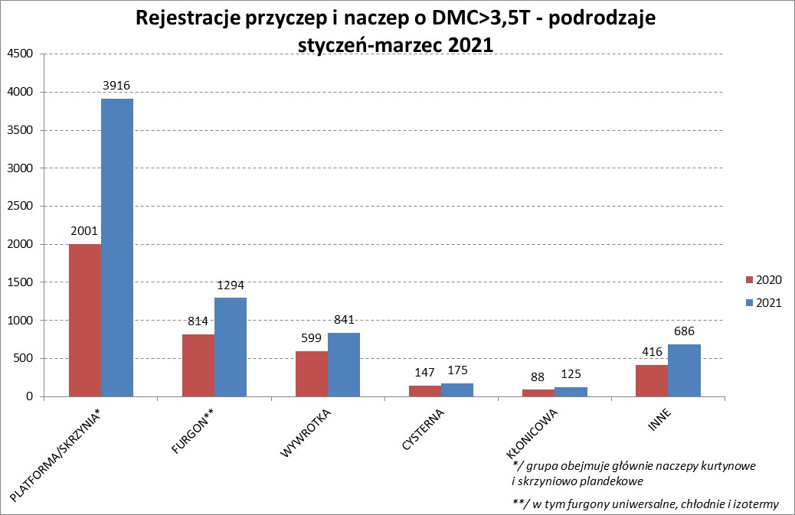

PZPM |  |  |  |  |  | 2021-04-09
Pierwsze rejestracje NOWYCH przyczep i naczep* o DMC>3,5T, udział w rynku %
First Registrations of NEW Trailers & Semi-Trailers with GVW>3.5T, Market Share %
 |  |  |  |  |  | Sztuki / Units
Pozycja | Marka | Rok narastająco Styczeń - Marzec
 |  | YTD January - March
 |  | 2021 |  | 2020 |  | Zmiana % r/r
No. | Make
 |  | Ogółem | Udział % | Ogółem | Udział % | Change % y/y
 |  | Total | Mkt shr % | Total | Mkt shr %
1 | SCHMITZ CARGOBULL | 1579 | 22.44% | 754 | 18.55% | 109.4%
2 | KRONE | 1528 | 21.71% | 764 | 18.79% | 100.0%
3 | WIELTON | 822 | 11.68% | 654 | 16.09% | 25.7%
4 | KOEGEL | 666 | 9.46% | 288 | 7.08% | 131.3%
5 | SCHWARZMUELLER | 290 | 4.12% | 143 | 3.52% | 102.8%
6 | KAESSBOHRER | 182 | 2.59% | 144 | 3.54% | 26.4%
7 | WECON | 169 | 2.40% | 83 | 2.04% | 103.6%
8 | BODEX | 159 | 2.26% | 173 | 4.26% | -8.1%
9 | ZASŁAW | 119 | 1.69% | 92 | 2.26% | 29.3%
10 | GNIOTPOL | 117 | 1.66% | 68 | 1.67% | 72.1%
11 | KEMPF | 105 | 1.49% | 102 | 2.51% | 2.9%
12 | INTER CARS - FEBER | 89 | 1.26% | 57 | 1.40% | 56.1%
13 | FLIEGL | 79 | 1.12% | 37 | 0.91% | 113.5%
14 | CIMC | 78 | 1.11% | 21 | 0.52% | 271.4%
15 | BERGER | 76 | 1.08% | 40 | 0.98% | 90.0%
16 | MEGA | 71 | 1.01% | 27 | 0.66% | 163.0%
17 | MHS | 67 | 0.95% | 39 | 0.96% | 71.8%
18 | STAS | 66 | 0.94% | 34 | 0.84% | 94.1%
19 | REDOS | 60 | 0.85% | 32 | 0.79% | 87.5%
20 | BENALU | 49 | 0.70% | 15 | 0.37% | 226.7%
 | Pozostałe / Others | 666 | 9.5% | 498 | 12.3% | 33.7%
 | OGÓŁEM / TOTAL | 7037 | 100% | 4065 | 100% | 73.1%
*/ bez rejestracji czasowych
Źródło: analizy PZPM na podstawie CEP
Source: PZPM analysis based on Central Register of Vehicles

Ranking Naczepy DMC>3,5T
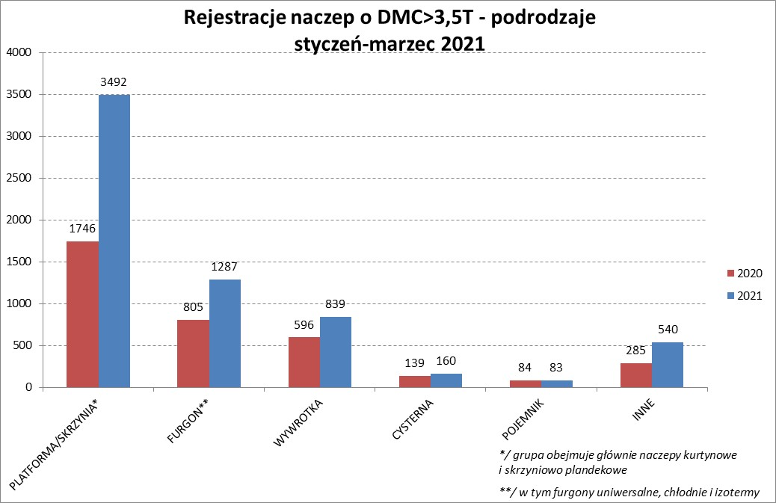

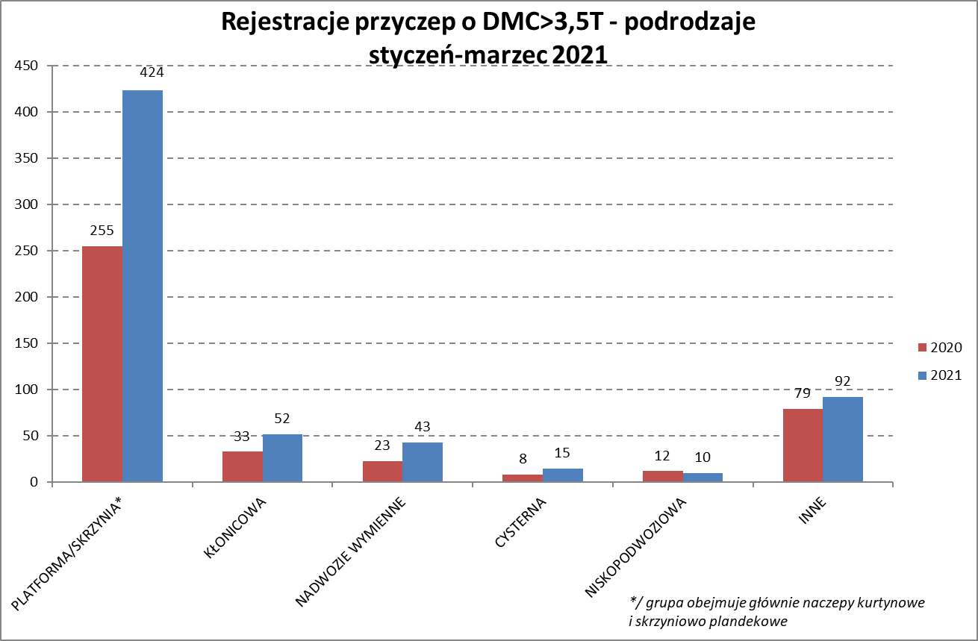

PZPM |  |  |  |  |  | 2021-04-09
Pierwsze rejestracje NOWYCH naczep* o DMC>3,5T, udział w rynku %
First Registrations of NEW Semi-Trailers with GVW>3.5T, Market Share %
 |  |  |  |  |  | Sztuki
Pozycja | Marka | Rok narastająco Styczeń - Marzec
 |  | YTD January - March
 |  | 2021 |  | 2020 |  | Zmiana % r/r
No. | Make
 |  | Ogółem | Udział % | Ogółem | Udział % | Change % y/y
 |  | Total | Mkt shr % | Total | Mkt shr %
1 | SCHMITZ CARGOBULL | 1576 | 24.6% | 751 | 20.55% | 109.9%
2 | KRONE | 1526 | 23.8% | 763 | 20.88% | 100.0%
3 | WIELTON | 758 | 11.8% | 576 | 15.76% | 31.6%
4 | KOEGEL | 660 | 10.3% | 287 | 7.85% | 130.0%
5 | SCHWARZMUELLER | 286 | 4.5% | 141 | 3.86% | 102.8%
6 | KAESSBOHRER | 180 | 2.8% | 143 | 3.91% | 25.9%
7 | BODEX | 154 | 2.4% | 169 | 4.62% | -8.9%
8 | KEMPF | 105 | 1.6% | 102 | 2.79% | 2.9%
9 | ZASŁAW | 104 | 1.6% | 82 | 2.24% | 26.8%
10 | INTER CARS - FEBER | 89 | 1.4% | 56 | 1.53% | 58.9%
11 | CIMC | 78 | 1.2% | 21 | 0.57% | 271.4%
12 | BERGER | 76 | 1.2% | 40 | 1.09% | 90.0%
13 | FLIEGL | 73 | 1.1% | 34 | 0.93% | 114.7%
14 | MEGA | 71 | 1.1% | 25 | 0.68% | 184.0%
15 | STAS | 66 | 1.0% | 34 | 0.93% | 94.1%
16 | BENALU | 48 | 0.7% | 15 | 0.41% | 220.0%
17 | FFB FELDBINDER | 44 | 0.7% | 42 | 1.15% | 4.8%
18 | MAGYAR | 31 | 0.5% | 44 | 1.20% | -29.5%
19 | STOKOTA | 28 | 0.4% | 5 | 0.14% | 460.0%
20 | KNAPEN | 27 | 0.4% | 15 | 0.41% | 80.0%
 | Pozostałe / Others | 421 | 6.6% | 310 | 8.5% | 35.8%
 | OGÓŁEM / TOTAL | 6401 | 100% | 3655 | 100% | 75.1%
*/ bez rejestracji czasowych
Źródło: analizy PZPM na podstawie CEP
Source: PZPM analysis based on Central Register of Vehicles

Przyczepy lekkie

PZPM |  |  |  |  |  | 2021-04-09
Pierwsze rejestracje NOWYCH przyczep lekkich*, udział w rynku %
First Registrations of NEW Light Trailers*, Market Share %
 |  |  |  |  |  | Sztuki / Units
Pozycja | Marka | Rok narastająco Styczeń - Marzec
 |  | YTD January - March
 |  | 2021 |  | 2020 |  | Zmiana % r/r
No. | Make
 |  | Ogółem | Udział % | Ogółem | Udział % | Change % y/y
 |  | Total | Mkt shr % | Total | Mkt shr %
1 | NEPTUN-SORELPOL | 3654 | 29.49% | 2516 | 29.83% | 45.2%
2 | TEMARED | 2389 | 19.28% | 1982 | 23.50% | 20.5%
3 | NIEWIADÓW | 1328 | 10.72% | 663 | 7.86% | 100.3%
4 | ZASŁAW | 812 | 6.55% | 328 | 3.89% | 147.6%
5 | RYDWAN | 561 | 4.53% | 415 | 4.92% | 35.2%
6 | FARO | 476 | 3.84% | 204 | 2.42% | 133.3%
7 | MARTZ | 381 | 3.07% | 409 | 4.85% | -6.8%
8 | BRENDERUP-THULE TRAILERS | 289 | 2.33% | 222 | 2.63% | 30.2%
9 | WIOLA | 227 | 1.83% | 165 | 1.96% | 37.6%
10 | WIDPOL | 174 | 1.40% | 103 | 1.22% | 68.9%
11 | FRACHT | 163 | 1.32% | 103 | 1.22% | 58.3%
12 | SYLAND | 143 | 1.15% | 134 | 1.59% | 6.7%
13 | W.N.P. M.SUSKI | 134 | 1.08% | 93 | 1.10% | 44.1%
14 | GŁOWACZ | 130 | 1.05% | 98 | 1.16% | 32.7%
15 | CARRO | 124 | 1.00% | 92 | 1.09% | 34.8%
16 | STIM | 106 | 0.86% | 78 | 0.92% | 35.9%
17 | SIDECAR | 95 | 0.77% | 58 | 0.69% | 63.8%
18 | MASTER-TECH | 94 | 0.76% | 69 | 0.82% | 36.2%
19 | K.T.S. SUSKI | 84 | 0.68% | 68 | 0.81% | 23.5%
20 | LORRIES | 83 | 0.67% | 19 | 0.23% | 336.8%
 | Pozostałe / Others | 945 | 7.6% | 615 | 7.3% | 53.7%
 | OGÓŁEM / TOTAL | 12392 | 100% | 8434 | 100% | 46.9%
*/ bez rejestracji czasowych
Źródło: analizy PZPM na podstawie CEP
Source: PZPM analysis based on Central Register of Vehicles

Ranking_P-CR

PZPM |  |  |  |  |  | 2021-04-09
Pierwsze rejestracje NOWYCH przyczep ciężarowych rolniczych*, udział w rynku %
First Registrations of NEW Agricultural Trailers*, Market Share %
 |  |  |  |  |  | Sztuki / Units
Pozycja | Marka | Rok narastająco Styczeń - Marzec
 |  | YTD January - March
 |  | 2021 |  | 2020 |  | Zmiana % r/r
No. | Make
 |  | Ogółem | Udział % | Ogółem | Udział % | Change % y/y
 |  | Total | Mkt shr % | Total | Mkt shr %
1 | PRONAR | 578 | 38.66% | 632 | 44.26% | -8.5%
2 | METAL-FACH | 189 | 12.64% | 204 | 14.29% | -7.4%
3 | METALTECH | 152 | 10.17% | 105 | 7.35% | 44.8%
4 | WIELTON | 102 | 6.82% | 116 | 8.12% | -12.1%
5 | ZASŁAW | 65 | 4.35% | 65 | 4.55% | 0.0%
6 | PPHU WODZIŃSKI | 63 | 4.21% | 57 | 3.99% | 10.5%
7 | CYNKOMET | 55 | 3.68% | 45 | 3.15% | 22.2%
 | MEPROZET | 55 | 3.68% | 33 | 2.31% | 66.7%
9 | POMOT | 30 | 2.01% | 36 | 2.52% | -16.7%
 | MARPOL | 30 | 2.01% | 34 | 2.38% | -11.8%
11 | TECHMONT | 22 | 1.47% | 20 | 1.40% | 10.0%
12 | GOMAR | 20 | 1.34% | 14 | 0.98% | 42.9%
13 | JOSKIN | 16 | 1.07% | 6 | 0.42% | 166.7%
14 | MCMS WARKA | 12 | 0.80% | 4 | 0.28% | 200.0%
 | AUTO-TECH | 12 | 0.80% | 13 | 0.91% | -7.7%
 | Pozostałe / Others | 94 | 6.3% | 44 | 3.1% | 113.6%
 | OGÓŁEM / TOTAL | 1495 | 100% | 1428 | 100% | 4.7%
*/ bez rejestracji czasowych
Źródło: analizy PZPM na podstawie CEP
Source: PZPM analysis based on Central Register of Vehicles


PZPM
Pierwsze rejestracje NOWYCH ciągników rolniczych*, udział w rynku %
First Registrations of NEW Agricultural Tractors*, Market Share %
 |  |  |  |  |  | Sztuki / Units
Pozycja | Marka | Rok narastająco Styczeń - Marzec
 |  | YTD January - March
 |  | 2021 |  | 2020 |  | Zmiana % r/r
No. | Make
 |  | Ogółem | Udział % | Ogółem | Udział % | Change % y/y
 |  | Total | Mkt shr % | Total | Mkt shr %
1 | NEW HOLLAND | 587 | 18.57% | 444 | 20.40% | 32.2%
2 | KUBOTA | 312 | 9.87% | 227 | 10.43% | 37.4%
3 | ZETOR | 286 | 9.05% | 208 | 9.55% | 37.5%
 | JOHN DEERE | 286 | 9.05% | 225 | 10.34% | 27.1%
5 | DEUTZ-FAHR | 263 | 8.32% | 255 | 11.71% | 3.1%
6 | CASE IH | 244 | 7.72% | 135 | 6.20% | 80.7%
7 | MASSEY FERGUSON | 142 | 4.49% | 130 | 5.97% | 9.2%
8 | VALTRA | 121 | 3.83% | 69 | 3.17% | 75.4%
9 | CLAAS | 100 | 3.16% | 89 | 4.09% | 12.4%
10 | FARMTRAC | 91 | 2.88% | 91 | 4.18% | 0.0%
11 | STEYR | 84 | 2.66% | 57 | 2.62% | 47.4%
12 | GOES | 77 | 2.44% | 18 | 0.83% | 327.8%
13 | FENDT | 75 | 2.37% | 50 | 2.30% | 50.0%
14 | APOLLO | 74 | 2.34% | 29 | 1.33% | 155.2%
15 | ARBOS | 72 | 2.28% | 15 | 0.69% | 380.0%
 | Pozostałe / Others | 347 | 11.0% | 135 | 6.2% | 157.0%
 | OGÓŁEM / TOTAL | 3,161 | 100% | 2,177 | 100% | 45.2%
*Pojazdy zarejestrowane jako Ciągniki Rolnicze bez wyróżnionych jako potencjalne ATV
** Liczby zawierają rejestracje czasowe na koniec miesięcy
Źródło: analizy PZPM na podstawie CEP
*Vehicles registered as Agricultural Tractors without considered as ATV
Source: PZPM analysis based on Central Register of Vehicles

